A19
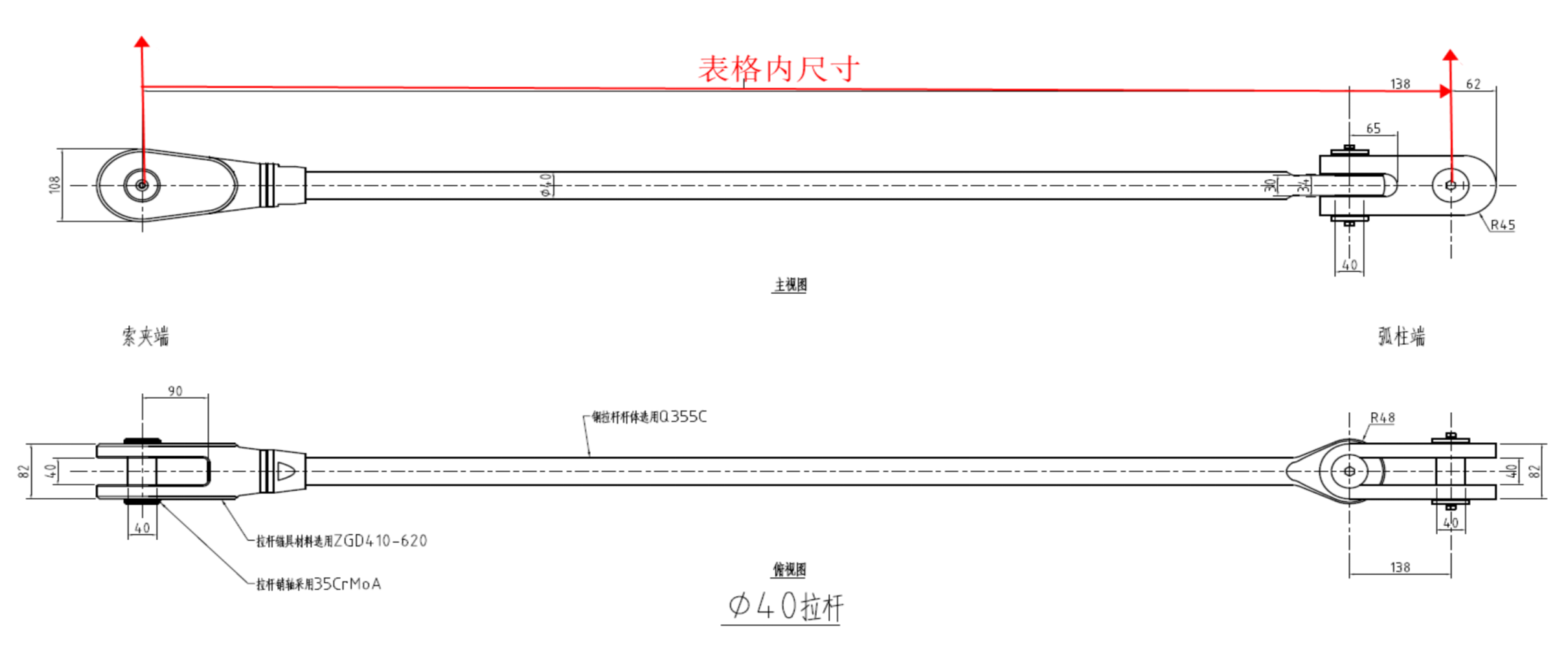
柱 行 | A19
9
8
7
6
5 | F1-LG40-19-5/535
4 | F1-LG40-19-4/937
3 | F1-LG40-19-3/938
2 | F1-LG40-19-2/950
1 | F1-LG40-19-1/963

